0.アラートメールのフォーマットについて
■メールフォーマットの確認について

 | Cloudwatchアラーム通知については、StepFunction実行時に出力されるアプリログとそれ以外のAWS関連のログによってメールフォーマット及び対応方法が異なります
 | 以下を参考にAWSログかアプリログかを判断してそれぞれ対応手順を確認してください。

 | ・AWSログの場合
 | 題名： | ALARM: "アラーム名" in Asia Pacific (Tokyo)
 | 対応方法： |  | シート名「1.アラーム確認手順(AWSログ)」参照

 | 通知例）
Status Check Alarm: "ksm-posprd-cw-alarm-ec2-statuscheck-instance" in Asia Pacific (Tokyo) FROM ： ksm-posprd-sns-topic-aws-logs<no-reply@sns.amazonaws.com>
You are receiving this email because instance i-0a395d670d7a3eda3 in region Asia Pacific (Tokyo) has failed an instance status check for at least 1 period(s) of 60 seconds at "Tuesday 29 July, 2025 08:49:04 UTC". You can view status check details about this instance by navigating to the EC2 console at https://ap-northeast-1.console.aws.amazon.com/ec2/home?region=ap-northeast-1#s=Instances, selecting the instance and clicking on the Status Check tab. Information about troubleshooting instances with failed status checks: http://docs.amazonwebservices.com/AWSEC2/latest/UserGuide/TroubleshootingInstances.html. Information about EC2 Status Checks: http://docs.amazonwebservices.com/AWSEC2/latest/UserGuide/monitoring-system-instance-status-check.html. View this alarm in the AWS Management Console: https://ap-northeast-1.console.aws.amazon.com/cloudwatch/deeplink.js?region=ap-northeast-1#alarmsV2:alarm/ksm-posprd-cw-alarm-ec2-statuscheck-instance
～～～～～～～～～～～～～～～～～～～～～～～～～～～～～～～～～～～～～～～～～～～～～～～～～～～～～～～～～～～～～～～～～～～～～～～～～～

 | ・アプリログの場合
 | 題名： | [環境名][POS][エラー] ”エラー内容”
 | 対応方法： |  | シート名「2.アラーム確認手順(アプリログ)」参照

 | 通知例）

1.アラーム確認手順(AWSログ)
■CloudWatchアラートメール確認手順

 | 本シートではCloudwatchのアラートメールを受け取った際の対応について記載します。
 |  | ◇作業フロー
 |  |  | 1．アラーム名の確認
 |  |  | 2．アラーム内容の確認
 |  |  | 3．アラートへの対応

 | 1. アラーム名の確認
 |  | 以下に例と、受信時の確認項目を記載します。

 |  | 1.1. 受信時確認箇所
 |  |  | 確認項目：①部分がアラーム名です。こちらを確認し、Ctrl＋Cでコピーしてください。

①
 |  |  | ・例）アラートメール
Status Check Alarm: "ksm-posprd-cw-alarm-ec2-statuscheck-instance" in Asia Pacific (Tokyo) FROM ： ksm-posprd-sns-topic-aws-logs<no-reply@sns.amazonaws.com>
You are receiving this email because instance i-0a395d670d7a3eda3 in region Asia Pacific (Tokyo) has failed an instance status check for at least 1 period(s) of 60 seconds at "Tuesday 29 July, 2025 08:49:04 UTC". You can view status check details about this instance by navigating to the EC2 console at https://ap-northeast-1.console.aws.amazon.com/ec2/home?region=ap-northeast-1#s=Instances, selecting the instance and clicking on the Status Check tab. Information about troubleshooting instances with failed status checks: http://docs.amazonwebservices.com/AWSEC2/latest/UserGuide/TroubleshootingInstances.html. Information about EC2 Status Checks: http://docs.amazonwebservices.com/AWSEC2/latest/UserGuide/monitoring-system-instance-status-check.html. View this alarm in the AWS Management Console: https://ap-northeast-1.console.aws.amazon.com/cloudwatch/deeplink.js?region=ap-northeast-1#alarmsV2:alarm/ksm-posprd-cw-alarm-ec2-statuscheck-instance
～～～～～～～～～～～～～～～～～～～～～～～～～～～～～～～～～～～～～～～～～～～～～～～～～～～～～～～～～～～～～～～～～～～～～～～～～～

 | 2. アラーム内容の確認
 |  | 2.1. AWSコンソールログイン
 |  |  | ①AWSコンソールにログインしてください。

 |  | 2.2. コンソールログイン後
 |  |  | ②検索バーに「CloudWatch」と入力し、出てきたCloudWatchを選択してください。
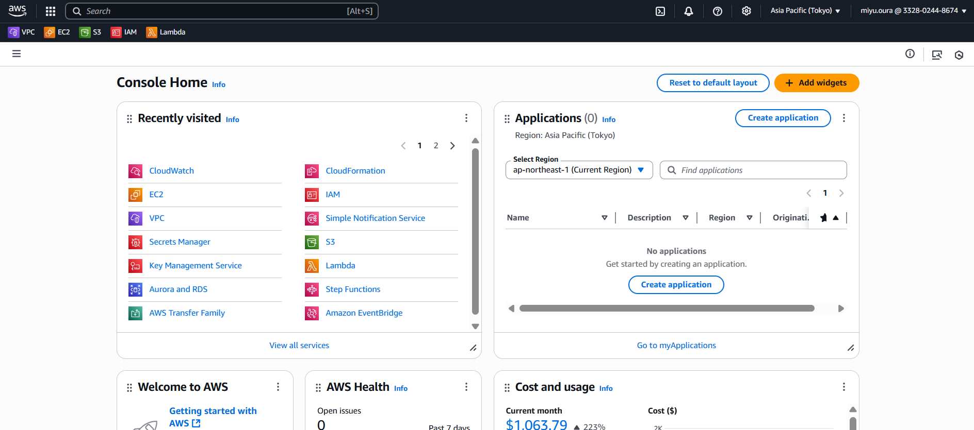

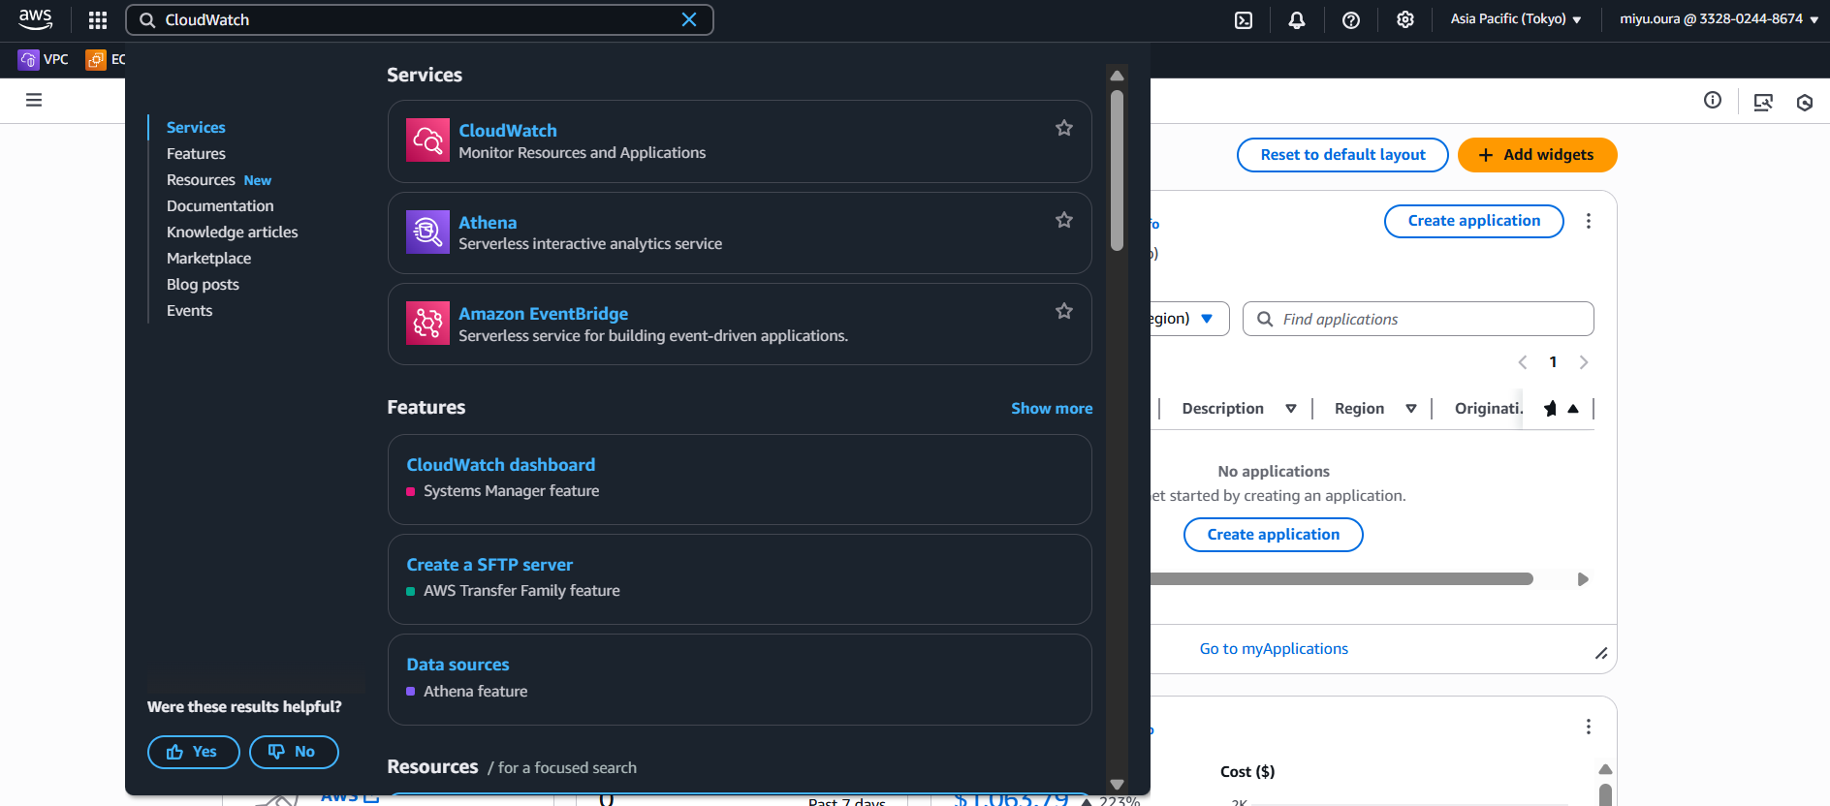

 |  |  | ③「All alarms」を押下します。
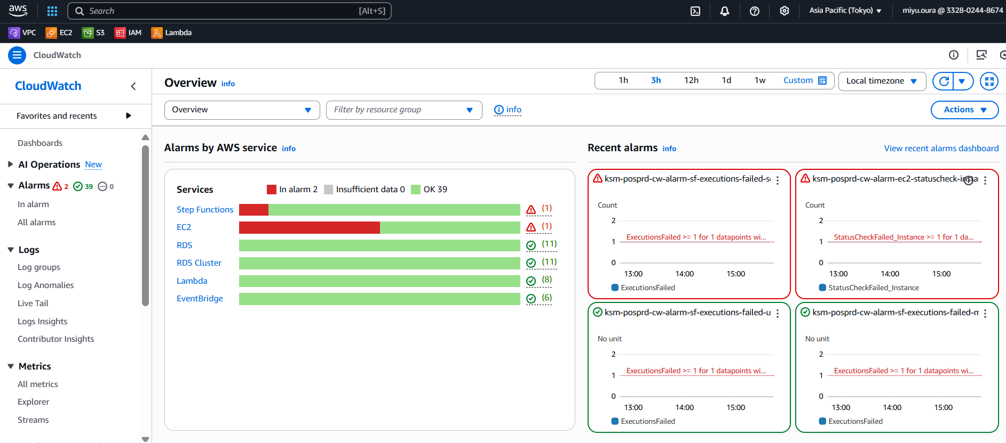

 |  |  | ④検索バーに先ほどコピーしたアラーム名をCtrl＋Vで貼り付け、検索し、出てきたアラームを選択してください。
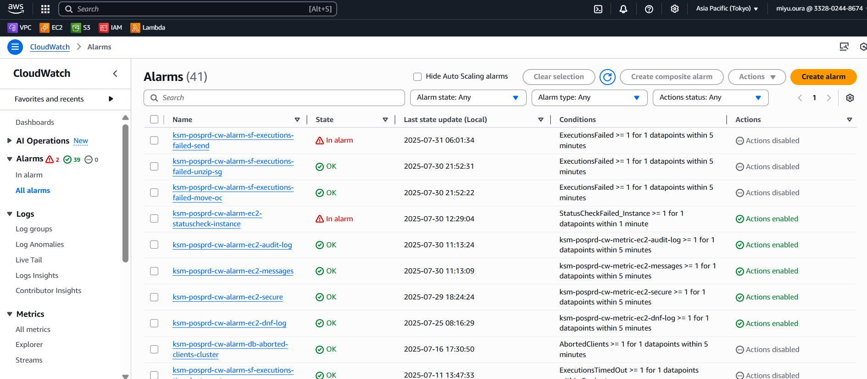

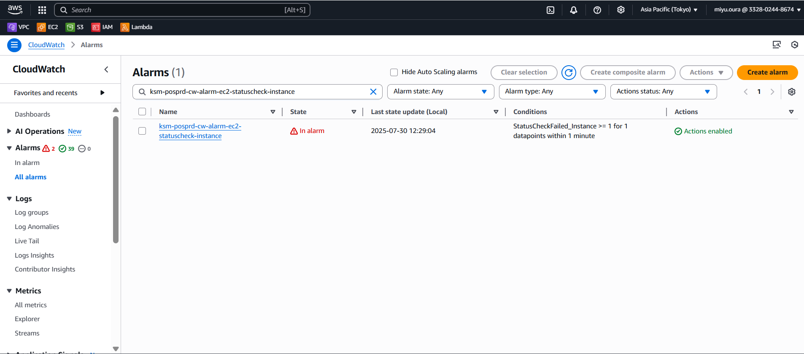

 |  |  | ⑤「Details」タブにある「Namespace」と「Metric name」を確認してください。
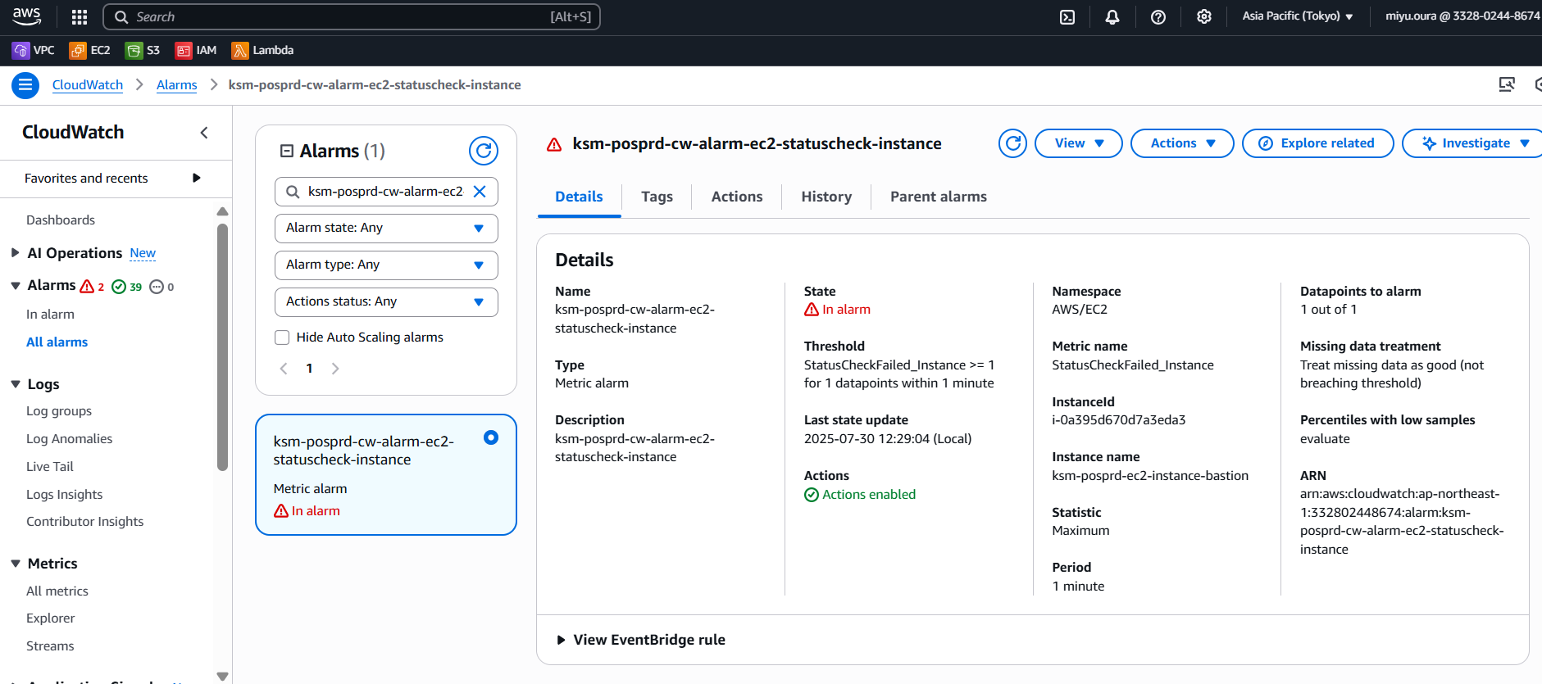

 | 3. アラートへの対応
 |  | Metric nameより、アラートを以下エラーに分類してください。
 |  | Namespaceが「LogMetrics」の場合 |  | ➤ | ログエラー | ➤ | 対象のロググループ（/var/log/messages）を参照
 |  | Namespaceが「LogMetrics」以外の場合 |  | ➤ | それ以外のエラー | ➤ | Metric nameにより、適宜対応

 |  | 3.1. ログエラーの場合
 |  |  | ①「Log groups」を押下してください。
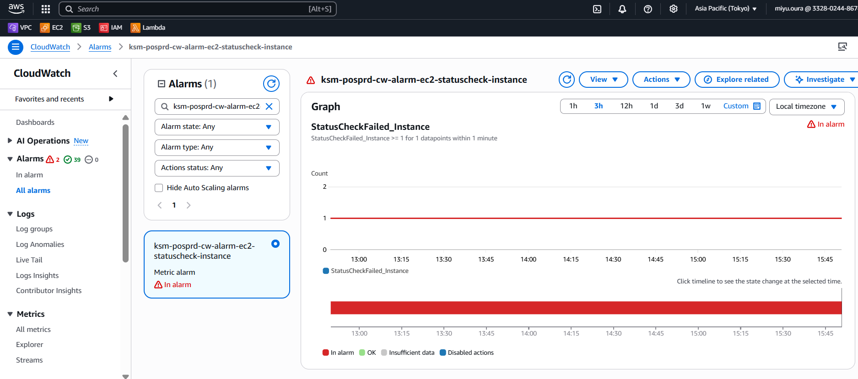

 |  |  | ②対象のロググループ（/var/log/messages）を参照してください。
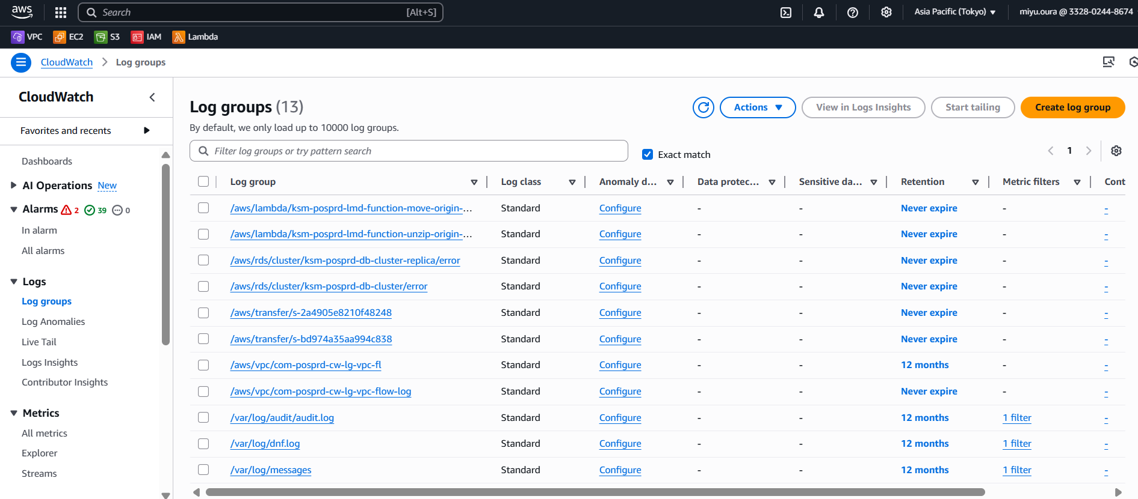

 |  | 3.2. それ以外のエラーの場合
 |  |  | 2.2. ⑤で確認したMetric nameに伴って適宜対応してください。

2.アラーム確認手順(アプリログ)
■アプリログアラートメール確認手順

 | 本シートではアプリログのアラートメール（通知）を受け取った際の対応について記載します。
 |  | ◇作業フロー

 |  |  | 1．アラーム名の確認
 |  |  | 2．アラーム内容の確認及び対応について

 | 1. アラーム名の確認
 |  | 以下に例と、受信時の確認項目を記載します。

 |  | 1.1. 受信時確認箇所
 |  |  | 確認項目：①部分がエラー内容です。こちらの内容を記録してください。

①
 |  |  | ・例）

 | 2. アラーム内容の確認
 |  | 2.1. 電子棚札対応_バッチ設計の表示
 |  |  | 電子棚札対応_バッチ設計.xlsx
 |  |  | ↑のエクセルを選択後、シート名「ログ一覧」を選択する

 |  | 2.2 該当アラートの確認
 |  |  | 「出力メッセージ」より、今回のエラー内容と一致するメッセージを確認後、「発生後の対応」に記載されている対応を実施する

 |  |  | ③「All alarms」を押下します。

 |  |  | ④検索バーに先ほどコピーしたアラーム名をCtrl＋Vで貼り付け、検索し、出てきたアラームを選択してください。

 |  |  | ⑤「Details」タブにある「Namespace」と「Metric name」を確認してください。

 | 3. アラートへの対応
 |  | Metric nameより、アラートを以下エラーに分類してください。
 |  | Namespaceが「LogMetrics」の場合 |  | ➤ | ログエラー | ➤ | 対象のロググループ（/var/log/messages）を参照
 |  | Namespaceが「LogMetrics」以外の場合 |  | ➤ | それ以外のエラー | ➤ | Metric nameにより、適宜対応

 |  | 3.1. ログエラーの場合
 |  |  | ①「Log groups」を押下してください。

 |  |  | ②対象のロググループ（/var/log/messages）を参照してください。

 |  | 3.2. それ以外のエラーの場合
 |  |  | 2.2. ⑤で確認したMetric nameに伴って適宜対応してください。

